상품제안서
통합수저집 70모조(일반) | 상품코드: S18743

 |  |  |  |  |  |  | 02-713-8555 | www.synergygift.co.kr
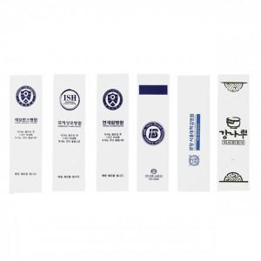

【상세/제작정보】 | 담당자에게 문의요망

【인쇄/포장옵션】 | 기타1도 / 포장불가능

【공급단가】 | 수량 | 20,000~ | 50,000~ | 100,000~ | 300,000~ | 500,000~
*VAT별도 | 단가 | 17원 | 17원 | 17원 | 16원 | 16원

【상품 URL】 | https://www.synergygift.co.kr:443/src/goods_detail.php?gdno=5466

